切片器
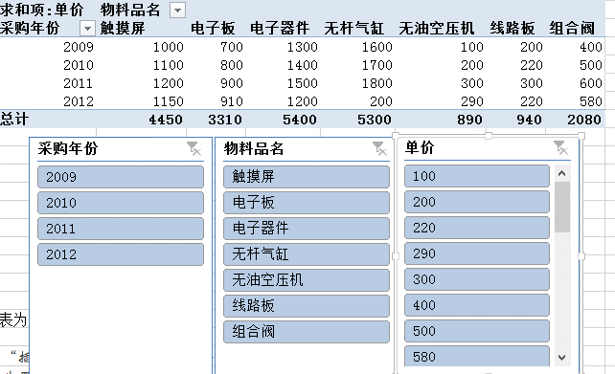
知识点：切片器就是一个筛选组件。
数据源参考：“源数据-值显示方式“
点击“数据透视表工具”的“插入切片器”，弹出插入切片器对话框
链接多个透视表：点击“切片器工具”的“报表连接”操作
清除筛选期功能：单击切片器右上角含有叉的按钮，从而删除筛选结果。
删除切片器：Del键

样张：
求和项:单价 | 列标签
行标签 | 触摸屏 | 电子板 | 电子器件 | 无杆气缸 | 无油空压机 | 线路板 | 组合阀 | 总计
2009 | 1000 | 700 | 1300 | 1600 | 100 | 200 | 400 | 5300
2010 | 1100 | 800 | 1400 | 1700 | 200 | 220 | 500 | 5920
2011 | 1200 | 900 | 1500 | 1800 | 300 | 300 | 600 | 6600
2012 | 1150 | 910 | 1200 | 200 | 290 | 220 | 580 | 4550
总计 | 4450 | 3310 | 5400 | 5300 | 890 | 940 | 2080 | 22370

